Feuil1
 | Taches de debuggage

 | Image | Exercice | But de l'exo | Nombre de bugs | Possibilité de combiner | Erreur | Explication | Difficulté du bug | Longueur du code | Qualité du code | Temps | Motivation extrinsèque | Réplicabilité | Type de code | Types de bug | Compétence évaluée | Comportement de debuggage attendu |  | Remarques
 |  |  |  |  |  |  |  |  |  |  |  |  |  |  |  |  | Expert | Novice
 |  | 1. Garden | Thymio doit faire le tour du jardin pour recuperer la clé | 2 | Non, trop d'info | Wrong timing | Le robot tourne trop tôt. Le participant doit adapter le timing de la ligne droite | Moyen | 20 (court) | Bon | 8 minutes | Il doit recupérer la clé qui est de l'autre côté du jardin, puis revenir à la maison | En VPL ou en scratch, changer les timing | Evenementiel | Logique | Introduction: voir si ils cherchent à comprendre le code avant de faire des modifications pour ne pas inserer de nouveaux bugs (sourtout avec un code etranger) | Run puis cherche à comprendre le code avant de corriger l'erreur | Run puis change des lignes au hasard sur ce qui lui parait logique
 |  |  |  |  |  | Wrong turn | Le robot tourne à droite au lieu de tourner à gauche. Le participant doit changer un signe moins | Facile | 20 (court) | Bon | 2 minutes |  | En VPL ou en scratch, changer la direction |  | Logique |  | Run puis sait directement car familié avec le code | Run puis doit chercher un peu. Retourne à la leçon pour voir comment tourner à gauche
 |  | 2. Labyrith | Thymio doit suivre le tracé du labyrinth | 2 | Oui | Invalid synthax | Un symbol égal est manquant au step 10 | Facile | 29 (moyen) | Moyen | 5 minutes | Il doit trouver la sortie du labirynthe | En scratch seulement, car architecture sequentielle, et non pas evenementielle | Sequentiel | Syntaxique | Capacité à utiliser la console | Run, s'apercoit un bug syntactic, corrige directement | Run, s'étonne que ca ne fonctionne pas, puis lit la console | 2 versions: un grand labyrinth, plus complexe et plus interressant, et un plus petit, plus rapide, plus facile à debugger
 |  |  |  |  |  | Wrong pivot | Au step 14, le robot tourne à droite au lieu de tourner à gaucher. Le participant doit juste changer l'appel de fonction | Facile |  |  |  |  |  |  | Logique | Capacité de recherche de bug dans un code séquentiel | Run, se doute que le robot va tourner à droite, se focalise sur les "pivot_right" | Run, peut se douter que le robot va tourner à droite, suit le code en suivant les mouvements du robot, sans se focaliser seulement sur pivot_right() |  | 
 |  | 3. Sensors | Thymio doit se fier à ses capteur pour faire des allers retours | 2 | Oui | Wrong index | Le programme essaie d'acceder à un index out of bound pour les capteurs (7 au lieu de 6) | Moyen | 21 (court) | Mauvais | 6 minutes | Thymio doit transporter des bouts de bois de la droite à la gauche | En VPL ou en scratch, referer au mauvais senseur | Evenementiel | Run-time | Capacité à utiliser la console et la lecon dans un code brouillon | Run, lit la console, se rappelle (ou va voir la lecon) pour corriger 7 en 6 pour le capteur arrière (bonus: met le code au propre) | Run, s'étonne que ca ne fonctionne pas, puis lit la console, retourne voir la lecon, essaie de comprendre quel chiffre mettre
 |  |  |  |  |  | Wrong symbol | Le signe ">" est utilisé au lieu du signe "<" pour la detection des capteurs | Difficile |  |  |  |  | En VPL ou en scratch, mauvais seuil |  | Logique | Capacité de logique et débogage d'état, manipulation du robot | Run, se rend compte que Thymio ne change pas d'état, manipule Thymio, va voir la lecon, corrige | Run, n'a pas cette logique de bug d'état, change des trucs au hasard. Relis la lecon pour voir un truc similaire, et corrige en recopiant la lecon sans comprendre forcement
 | 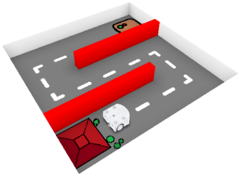 | 4. Buttons | Thymio doit répondre aux ordres des bouttons | 2 | Oui | Missing global | La variable motor_right_target a oublié d'être déclarée comme variable globale | Moyen | 28 (moyen) | Bon | 9 minutes | Thymio ne doit pas se cogner contre les murs, et arriver à l'usine des robots | Pas possible en VPL ou en scratch -> propre à python | Evenementiel | Compile | Capacité de généralisation (copier le model de motor_left à motor_right) | Run, se rend compte de ce qui manque, se base sur motor_left_target pour corriger | Run, se rend compte avec plus de difficulté de ce qu'il manque, retourne voir le court pour voir comment declarer motor_right_target
 |  |  |  |  |  | Wrong button | Le boutton backward a été remplacé par forward | Moyen |  |  |  |  | Possible en VPL et scratch |  | Logique | Capacité de regarder le code dans son ensemble | Run, manipule thymio, se rend compte que forward est pourtant bien défini: l'erreur vient d'ailleur | Run, manipule Thymio, forward est pourtant bien défini, mais s'entête à vouloir modifier forward quand meme |  | Debugging strategies - identification, representation, selection, application, evaluation
 |  | 5. Parking | Thymio doit d'abord s'orienter avec les murs puis suivre la ligne noire et s'arreter sur la place verte | 3 | Oui | Wrong ground | Le seuil pour detecter la ligne est trop haut car le sol est trop foncé, il faut le baisser | Difficile | 40 (long) | Moyen | 10 minutes | Thymio doit passer le test ultime des robots : il doit s'échapper du labyrith, puis être capable de suivre la ligne noire au sol, puis s'arreter sur la place verte | Possible en VPL (preuve) et en scratch, utiliser les lumières pour les etats | Evenementiel sous forme de FSM | Logique | Deboggage d'état | Run, se rend compte que Thymio n'est pas dans le bon état, cherche ce qui fait basculer Thymio d'état, print(ground) et corrige | Run, peut avoir du mal à se rendre compte que l'état n'est pas bon, ne vas pas utiliser de print, aura vraiment du mal à trouver l'erreur, va bcp utiliser la lecon pour voir si le code est bien ecrit | 2 versions: avec des variables, et harcodé. Une novice m'a dit qu'elle preferait avoir les valeurs bruts (magic numbers / hardcodé)
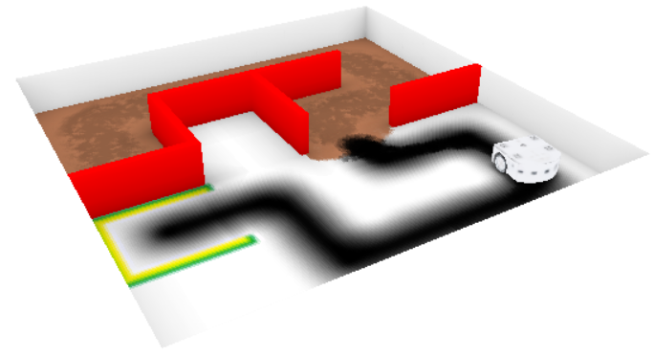 |  |  |  |  |  | Wrong turn | Thymio se rapproche des murs ou s'eloigne des lignes, il faut changer un signe - | Moyen |  |  | 5 minutes |  |  |  | Logique | Capacité de logique et de manipulation | Run, est dans le bon état, mais cherche à se raprocher des murs, manipulation du robot pour s'en rendre compte | Run, ne manipule peu/pas le robot, a vraiment du mal à voir d’où peut venir l'erreur, change des lignes au hasard jusqu’à ce que ca marche
 |  |  |  |  |  | Add stop mode | Il faut rajouter mode = STOP à la fin pour que le robot s'arrète | Difficile |  |  | 15 minutes |  |  |  | Logique | Capacité d'anticipation de l'algorithme et de deboggage d'état | Run, appuie sur le bouton, mais ne change pas d'état. Anticipe ce que fait l'algorithme et se rend compte que le mode STOP n'est jamais appelé | Run (si n'a pas déjà burn out), appuie sur le bouton mais continue. Ne va pas chercher à anticiper l'algorithme, va peut etre essayer de modifier le code en inserant des nouveaux bugs

